Sheet1
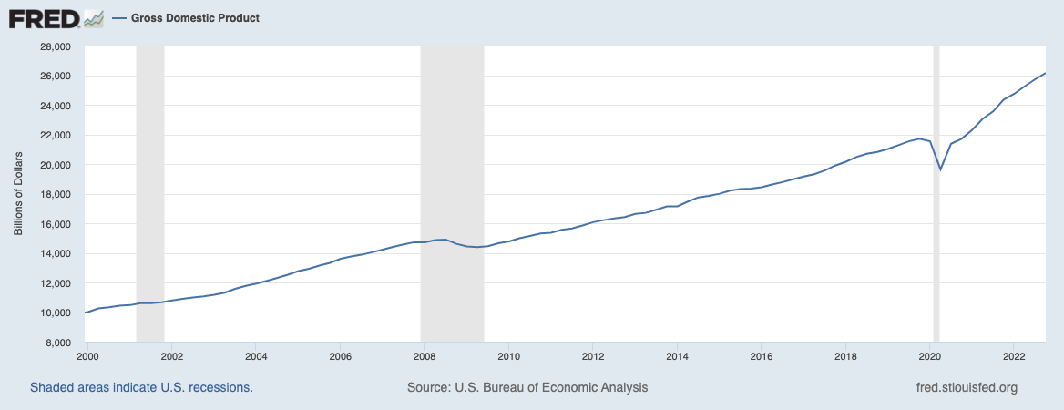
Periodos | Ruta temática | Ruta temática
 | Producto Interno Bruto, a precios de mercado p1/ r1/ a/ f1/ | Valores absolutos f2/
 | (Millones de pesos a precios de 2013.) | (Millones de pesos a precios de 2013.)
 | Trimestral | Trimestral

2010/01 | 14,371,721.50 | 14,730,064

2010/02 | 14,998,399.40 | 14,890,758

2010/03 | 14,921,452.80 | 15,032,311

2010/04 | 15,499,605.10 | 15,147,830

2011/01 | 14,902,733.10 | 15,263,854

2011/02 | 15,413,046.30 | 15,344,647

2011/03 | 15,526,015.30 | 15,643,103

2011/04 | 16,139,539.70 | 15,744,973

2012/01 | 15,619,753.00 | 15,848,844

2012/02 | 16,027,465.80 | 15,988,742

2012/03 | 15,952,811.30 | 16,074,362

2012/04 | 16,638,864.60 | 16,212,911

2013/01 | 15,719,785.80 | 16,254,754

2013/02 | 16,361,862.10 | 16,168,759

2013/03 | 16,186,109.00 | 16,309,267

2013/04 | 16,840,991.50 | 16,405,770

2014/01 | 16,162,075.20 | 16,519,438

2014/02 | 16,743,451.80 | 16,736,651

2014/03 | 16,649,895.30 | 16,777,805

2014/04 | 17,408,777.80 | 16,964,883

2015/01 | 16,710,198.90 | 17,058,400

2015/02 | 17,261,204.50 | 17,265,351

2015/03 | 17,331,653.30 | 17,467,133

2015/04 | 17,866,375.90 | 17,428,156

2016/01 | 17,166,386.10 | 17,529,762

2016/02 | 17,781,120.90 | 17,605,860

2016/03 | 17,625,642.30 | 17,765,781

2016/04 | 18,415,807.70 | 17,975,775

2017/01 | 17,757,592.10 | 18,061,425

2017/02 | 18,084,813.70 | 18,119,427

2017/03 | 17,900,722.40 | 18,044,179

2017/04 | 18,745,917.10 | 18,307,213

2018/01 | 18,018,663.60 | 18,515,314

2018/02 | 18,670,352.50 | 18,502,756

2018/03 | 18,405,820.50 | 18,552,208

